Sheet1
ToolName
比较重要的文件

‘MCLTools.txt’ | 插件的注册信息，没有这个文件或者文件错误，插件将不可用
‘Register.exe’ | 插件的注册机，没有这个文件或者注册文件错误，插件将不可用
安装注意事项
建议不要放到中文路径下
部分机器因为maya自身问题，界面的吸附关闭很有可能会造成maya崩溃

安装方法
把‘Qt.py’放到maya安装路径‘\Maya2020\Python\Lib\site-packages’下
把‘MCLTools.txt’路径放置到‘secondCtrl\exe’下
拖拽‘isntall.mel’到maya界面
安装成功，该图标会出现在shelf栏中
插件说明

 |  | keyword | 控制器命名关键字。如果打开镜像的话，需要配合关键字
 |  | orient | world | 控制器轴向为世界坐标
 |  |  | Reference | 控制器轴向为自动读取骨骼轴向
 |  |  | vertex | 控制器轴向为切线空间
 |  | mirror | None | 不进行镜像
 |  |  | X || Y || Z | X|Y|Z轴镜像
 |  | 控制器命名查询替换 | CtrlSearch | 控制器关键字搜索
 |  |  | CtrlReplace | 替换
 |  | 支持左右分离的模型 | MeshSearch | 模型关键字搜索
 |  |  | MeshReplace | 替换
 |  | CtrlShape | 默认有三种控制器形态
 |  | Cluster | Skin Cluster | 根据骨骼生成簇
 |  |  | Soft Selection | 根据软选生成簇
 |  | Create Ctrl | 一键生成控制器
 |  | setup | 1 Create Ctrl | 生成控制器，以及簇。可以修改簇权重
 |  |  | 2 Create Cluster | 可以重新生成簇
 |  |  | 3 Connect | 选择控制器，加选簇。完成链接

 |  | Done! | 选择大环，然后执行。将会自动链接缩放。

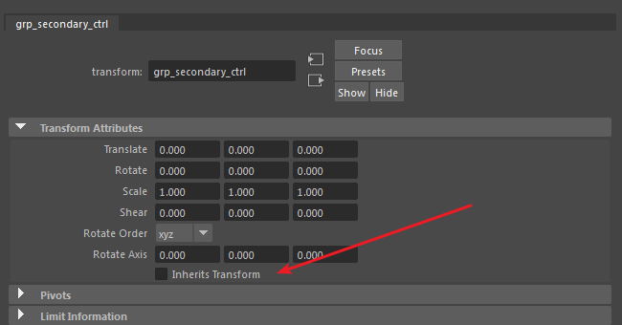
Done！
 |  | parent“grp_secondary_ctrl”到控制器的组下。
 |  | 取消transform的继承

